微生信示例142

右侧数据（第二列从大到小排列） |  |  | 左侧数据（第二列从大到小排列） |  |  | 微生信，您身边的数据分析，可视化专家
 |  |  |  |  |  | https://www.bioinformatics.com.cn/plot_basic_gsea_gsva_dual_bar_plot_142
Pathway | t | p | Pathway | t | p
HALLMARK_ADIPOGENESIS | 5.2 | 3.0858482493E-05 | HALLMARK_XENOBIOTIC_METABOLISM | -0.01 | 0.98979818951 | 输出示例图
HALLMARK_ALLOGRAFT_REJECTION | 5 | 3.4550625894E-05 | HALLMARK_UV_RESPONSE_UP | -0.11 | 0.95185621524
HALLMARK_ANDROGEN_RESPONSE | 4.8 | 8.3638513996E-05 | HALLMARK_UV_RESPONSE_DN | -0.17 | 0.93009039136
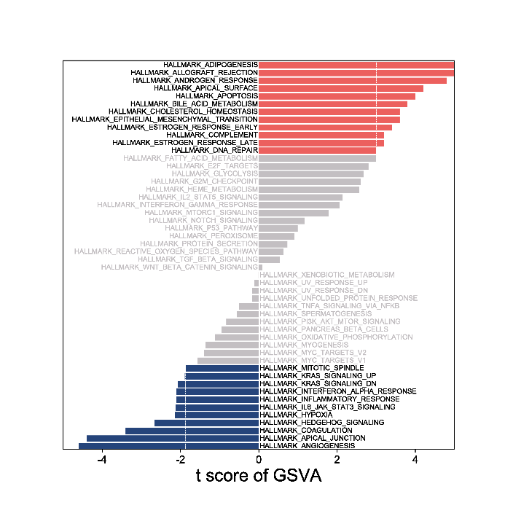
HALLMARK_APICAL_SURFACE | 4.2 | 8.6136554116E-05 | HALLMARK_UNFOLDED_PROTEIN_RESPONSE | -0.17 | 0.93009039136
HALLMARK_APOPTOSIS | 4 | 8.6136554116E-05 | HALLMARK_TNFA_SIGNALING_VIA_NFKB | -0.51 | 0.69916389243
HALLMARK_BILE_ACID_METABOLISM | 3.8 | 0.0002172335157 | HALLMARK_SPERMATOGENESIS | -0.56 | 0.6945222688
HALLMARK_CHOLESTEROL_HOMEOSTASIS | 3.6 | 0.010237555021 | HALLMARK_PI3K_AKT_MTOR_SIGNALING | -0.83 | 0.5522021852
HALLMARK_EPITHELIAL_MESENCHYMAL_TRANSITION | 3.6 | 0.030056415981 | HALLMARK_PANCREAS_BETA_CELLS | -0.95 | 0.50059441089
HALLMARK_ESTROGEN_RESPONSE_EARLY | 3.4 | 0.040056415981 | HALLMARK_OXIDATIVE_PHOSPHORYLATION | -1.12 | 0.43153468665
HALLMARK_COMPLEMENT | 3.2 | 0.030056415981 | HALLMARK_MYOGENESIS | -1.36 | 0.19309619468
HALLMARK_ESTROGEN_RESPONSE_LATE | 3.2 | 0.010237555021 | HALLMARK_MYC_TARGETS_V2 | -1.40 | 0.19309619468
HALLMARK_DNA_REPAIR | 3 | 0.049114677739 | HALLMARK_MYC_TARGETS_V1 | -1.56 | 0.16073120106
HALLMARK_FATTY_ACID_METABOLISM | 3 | 0.050237555021 | HALLMARK_MITOTIC_SPINDLE | -1.87 | 0.049114677739
HALLMARK_E2F_TARGETS | 2.8 | 0.072846089061 | HALLMARK_KRAS_SIGNALING_UP | -1.89 | 0.030056415981
HALLMARK_GLYCOLYSIS | 2.67 | 0.10194876962 | HALLMARK_KRAS_SIGNALING_DN | -2.06 | 0.028850267801
HALLMARK_G2M_CHECKPOINT | 2.6 | 0.12 | HALLMARK_INTERFERON_ALPHA_RESPONSE | -2.10 | 0.0002172335157
HALLMARK_HEME_METABOLISM | 2.56 | 0.11027209996 | HALLMARK_INFLAMMATORY_RESPONSE | -2.11 | 8.6136554116E-05
HALLMARK_IL2_STAT5_SIGNALING | 2.14 | 0.16073120106 | HALLMARK_IL6_JAK_STAT3_SIGNALING | -2.12 | 8.6136554116E-05
HALLMARK_INTERFERON_GAMMA_RESPONSE | 2.06 | 0.16073120106 | HALLMARK_HYPOXIA | -2.15 | 0.0011607312011
HALLMARK_MTORC1_SIGNALING | 1.78 | 0.17 | HALLMARK_HEDGEHOG_SIGNALING | -2.66 | 0.00024
HALLMARK_NOTCH_SIGNALING | 1.17 | 0.18 | HALLMARK_COAGULATION | -3.4 | 0.028850267801
HALLMARK_P53_PATHWAY | 0.99 | 0.49384143451 | HALLMARK_APICAL_JUNCTION | -4.4 | 8.6136554116E-05
HALLMARK_PEROXISOME | 0.90 | 0.5230144252 | HALLMARK_ANGIOGENESIS | -4.6 | 8.4614791671E-05 | 注：标黄的是说明，不用拷贝
HALLMARK_PROTEIN_SECRETION | 0.73 | 0.60422051069
HALLMARK_REACTIVE_OXYGEN_SPECIES_PATHWAY | 0.63 | 0.65846662884
HALLMARK_TGF_BETA_SIGNALING | 0.53 | 0.69916389243
HALLMARK_WNT_BETA_CATENIN_SIGNALING | 0.09 | 0.95304927306
 |  |  |  |  |  | 使用问题，或数据分析合作意向
 |  |  |  |  |  | 请微信扫码联系我们

